agent计算器
步骤 | 效果图
购买deepSeek的token，并且调用验证连通性，这里需要充值一下 | 
开发一个python程序，实现API调用，也可以使用AI帮你完成代码编写，但需要强调自定义工具，不然可能就是模型本身计算结果 | 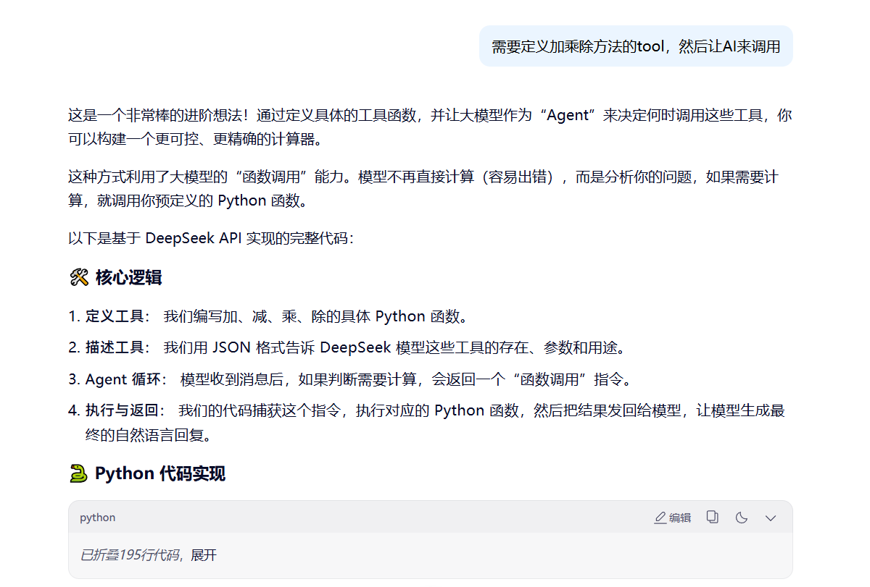
启动程序验证效果，了解模型运作原理，并且确认能够成功调用本地工具 | 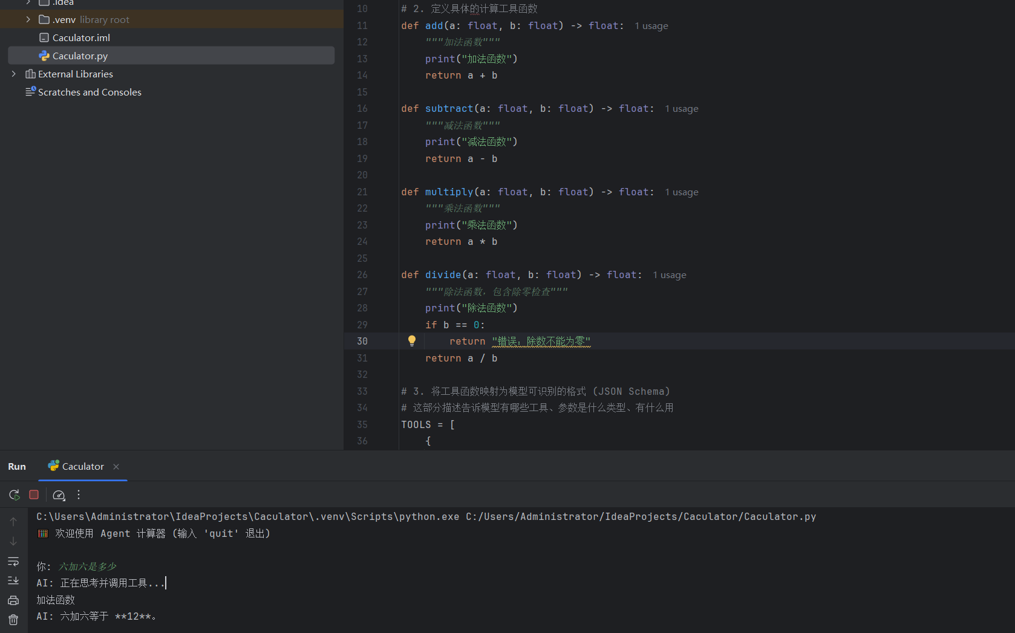

agent钉钉个人助手
步骤 | 效果图
在百炼平台上创建agent应用，设置所需知识库及MCP，运用所学prompt知识及RAG知识优化提示词 | 
在钉钉上申请开发权限，创建机器人应用及AI卡片，授予相关权限 | 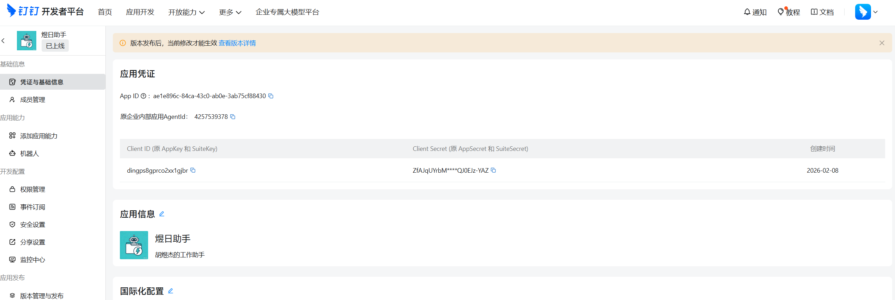
在阿里云计算巢创建连接流，选择对应企业及卡片 | 
验证调试，根据运行日志调整参数及权限 | 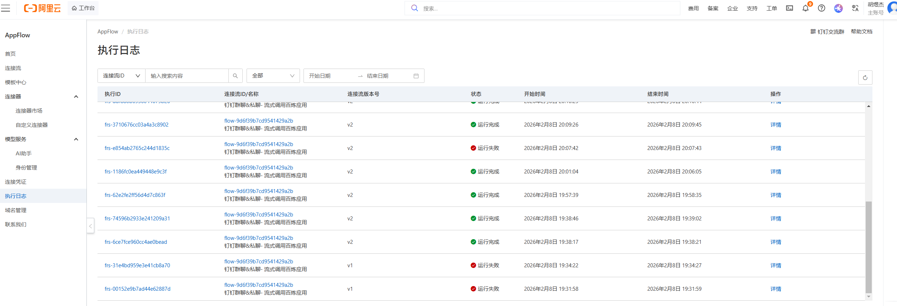
接入钉钉进行对话，完成自制AI机器人 | 

claude code编程
步骤 | 效果图
首先，需要一个梯子访问外网会方便一些，我用的是银河云https://inv03.galaxyaff.cc/register?aff=lptYzuO4 | 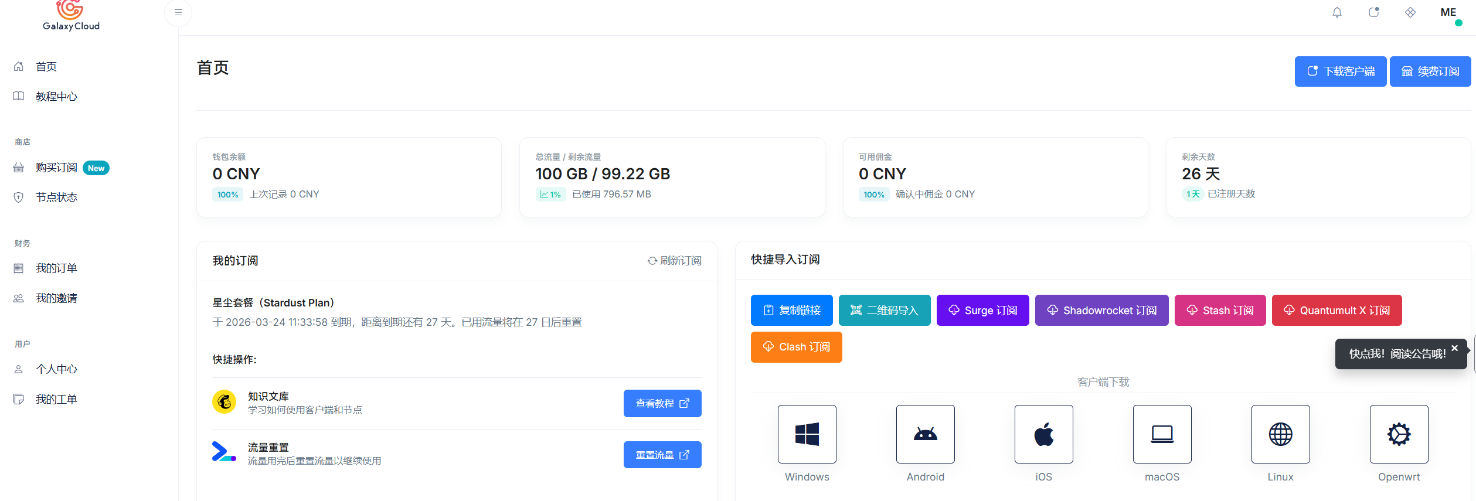
搭建Claude code环境，这里推荐看https://blog.csdn.net/liulin_521/article/details/155862222文档，这里可以用中转服务商访问，也可以梯子tun模式访问，也可以直接用国内大模型访问，因为claude本身是agent不强绑定大模型 我这里演示用前面实践用过的deepSeek，访问起来比较简单并且便宜，添加以下配置到.claude.json文件即可 | 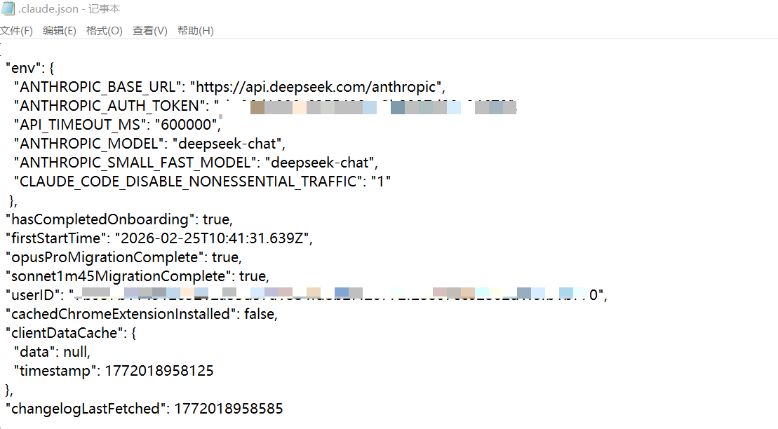
使用控制台输入claude就可以进行对话了，开始进行AI coding，这里可以看到我让他用js+py帮我写一个量化交易系统 | 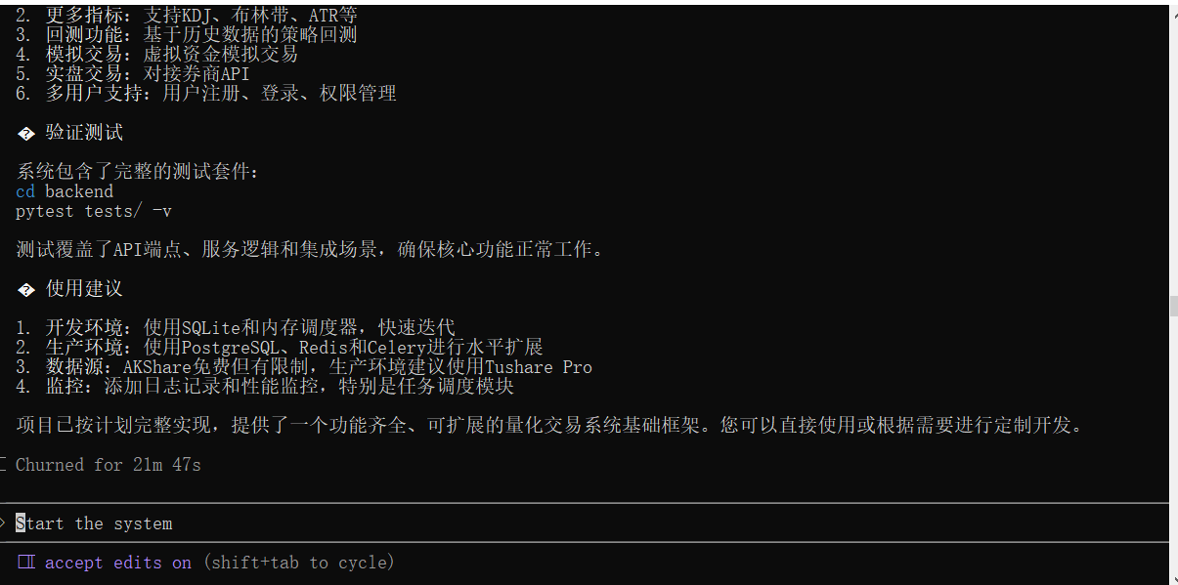
demo如图所示，可以看到一个简单的可运行的量化系统，但前后台API请求仍然存在一些问题，对比各家大模型deepSeek的优势不大，上下文记忆不长也不自动清理，主要是便宜且易用，我这个系统开发+调试上千万token也才3元，如果要深入大型项目的话还是不建议用deepSeek，这里只是为了演示claude简单方便采用了它，但其实效果也很不错 | 